obliczenia
 |  |  |  |  |  | wysokość | szerokość | długość | objętość
pomysły - Google Docs |  |  |  |  |  | 7 | 30 | 30
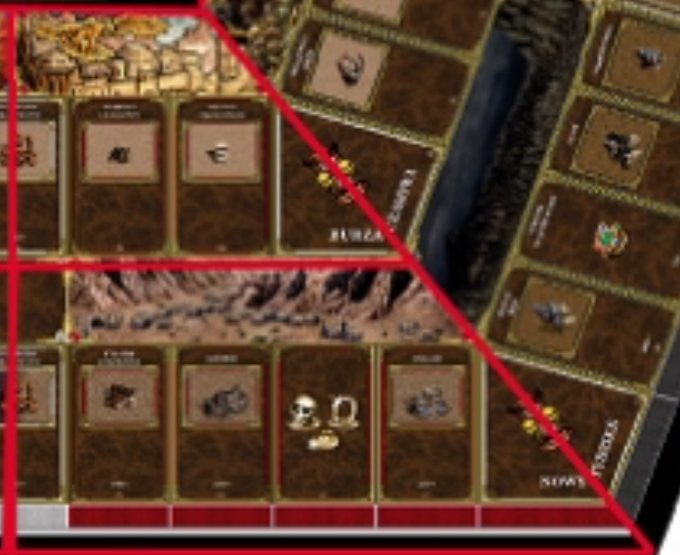
c m
 | grubość | szerokość | długość | sztuk | wys pudełka | objętość cm3
 |  |  |  | 11
 | 0.2

 | stacki | grubość
 | 6 | 2
 | typ | iilość | wysokość | szerokość | długość | objętość
 | kostki | 5 | 1.5 | 1.5 | 1.5
 | karty szans | 80 | 0.1 | 9 | 5
 | karty miast | 34 | 0.1 | 9 | 5
 | kapsle miasta |  | 0.2 | 2 | 2
 | plansza | 10 | 0.2 | 30 | 30
 | srodek | 1 | 0.2 | 30 | 30
 | figurki | 10 | 3 | 5 | 4

 | hajs

 | pudełko | 1 | 7 | 30 | 30
 | left

